网址
序号 | 城市 | url | 爬取时间 | 数据更新周期 | 数据文件名 | 备注
1 | 三亚市 | http://www.fcxx0898.com/syfcSiteWeb/Pages/Project/PresaleList.aspx |  |  |  | 2021-07-01 新网址房屋信息需要验证码
2 | 东莞市 | http://dgfc.dg.gov.cn/dgwebsite_v2/Vendition/ProjectInfo.aspx?New=1 |  |  |  | 2021-07-01 无预售证时间，解决思路是用开盘时间来代替
3 | 中山市 | http://113.106.13.237:82/HPMS/PresellDetailsInfo.aspx?id=1210602
4 | 丽水市 | http://jsj.lishui.gov.cn/col/col1229219555/index.html |  |  |  | 2021-07-01 会闪到首页
5 | 九江市 | http://zjj-xx.jiujiang.gov.cn/yushouxuke.php
6 | 佛山市 | https://fsfc.fszj.foshan.gov.cn/search/index.do
7 | 北京市 | http://bjjs.zjw.beijing.gov.cn/eportal/ui?pageId=308452
8 | 南宁市 | http://zjj.nanning.gov.cn/web/ysxx.html
9 | 南昌市 | http://qjm.ncfdc.com.cn/inline/open/fcApi/yfyjIndex |  |  |  | 2021-07-01 原网址中只显示可售房间，已售的不会显示
10 | 南通市 | http://newhouse.ntfdc.net/ |  |  |  | 2021-07-01 原网站暂时不能用 | 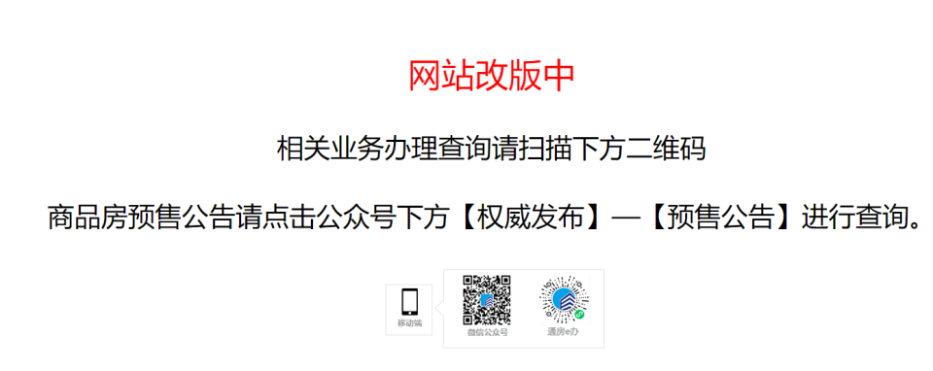
11 | 厦门市 | http://fdc.zfj.xm.gov.cn/search/commercial_property
12 | 合肥市 | http://60.173.254.126/item/9226-5549-0150-2329890619817 |  |  |  | 浏览器无法查看
13 | 哈尔滨市 | http://www.hrbonline365.com/#/House/index |  |  |  | 不要了，不存在55个城市之内
14 | 唐山市 | http://60.2.165.74:8911/yushouxiangqing.aspx?id=zZI2LjHaYmM%3d
15 | 嘉兴市 | http://220.191.220.105/WebRegistration_toProjectinfo.jspx?projecetid=22250994 |  |  |  | 浏览器无法查看 403
16 | 宝鸡市 | http://61.185.68.162/bit-xxzs/xmlpzs/webissue.asp
17 | 广州市 | http://zfcj.gz.gov.cn/zfcj/fyxx/fdcxmxx
18 | 徐州市 | https://www.xzhouse.com.cn/page/generation/onlinePc/oneHouseOnePrice.html |  |  |  | 原网址如果想要查询房屋信息的话，需要验证。
19 | 惠州市 | http://data.fz0752.com/jygs/yszlist.shtml
20 | 成都市 | https://zw.cdzj.chengdu.gov.cn/SCXX/Default.aspx?action=ucSCXXShowNew2 |  |  |  | 一房一价显示：请确保您使用的 Adobe Flash Player是10.2.0 及以上的版本
21 | 扬州市 | https://www.yzfdc.cn/House_Default.aspx
22 | 无锡市 | http://www.wxhouse.com/listpros
23 | 杭州市 | http://www.tmsf.com/newhouse/OpenReport_shownew.htm |  |  |  | 之前网址502 | 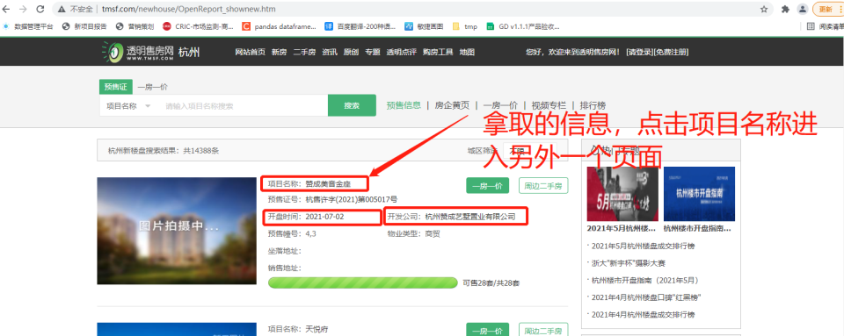 | 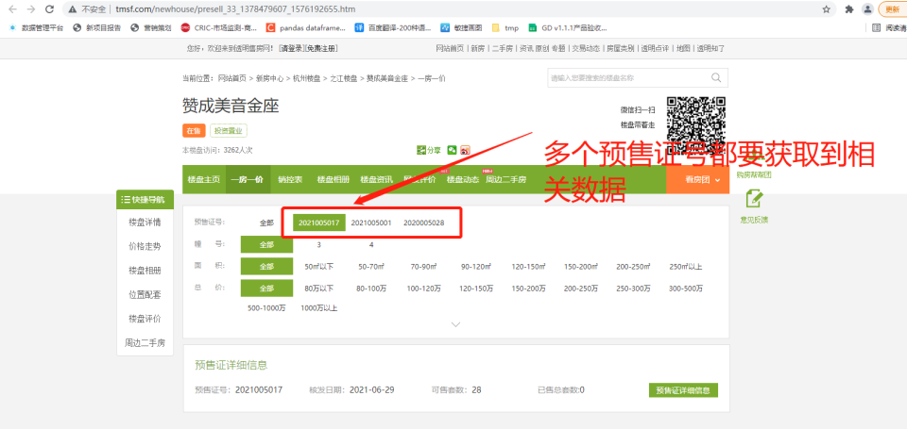 | 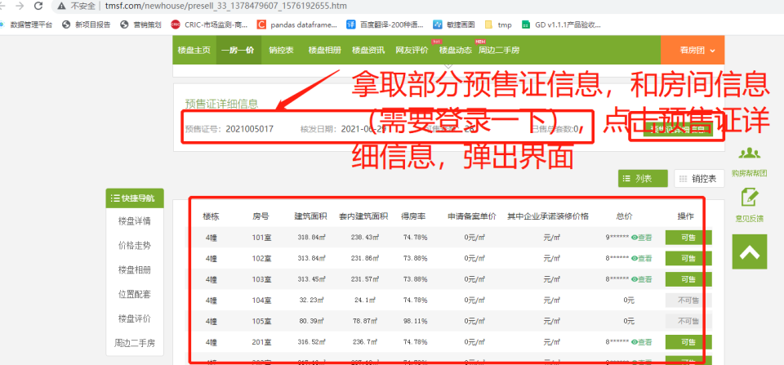 | 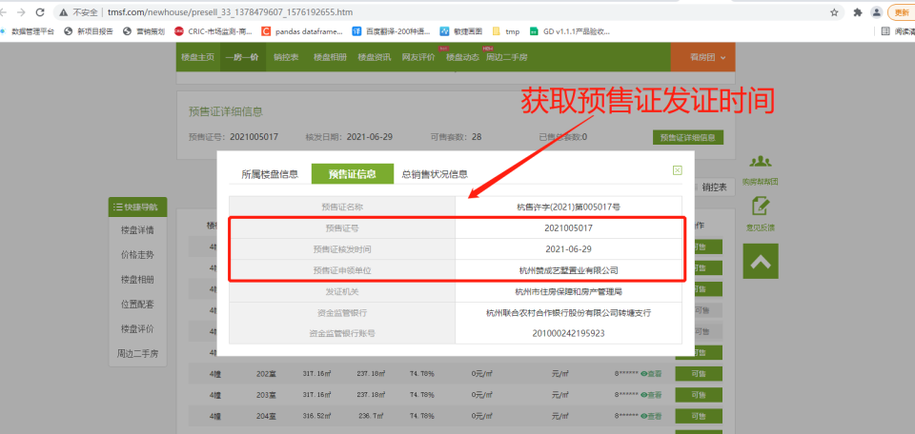 | 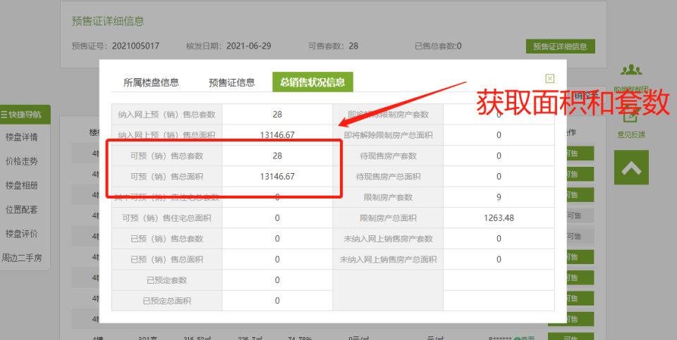
24 | 武汉市 | http://fgj.wuhan.gov.cn/bsfw_44/zxsbhcxxt/spfxm/ http://fgj.wuhan.gov.cn/bsfw_44/zxsbhcxxt/spfjjsyzfysxkz/
25 | 沈阳市 | http://124.95.133.164/work/xjlp/new_building.jsp http://124.95.133.164/work/ysxk/query_xukezheng.jsp
26 | 济南市 | http://124.128.246.22:8090/onsaling/index.shtml http://124.128.246.22:8090/onsaling/perindex.shtml
27 | 海口市 | http://hkrealestate.haikou.gov.cn/hkweb/project/toList
28 | 淄博市 | http://zbfdc.com.cn/web/webxml/selectXmList |  |  |  | json
29 | 深圳市 | http://zjj.sz.gov.cn/ris/bol/szfdc/index.aspx
30 | 温州市 | http://www.wzfg.com/realweb/stat/FirstHandHome.jsp
31 | 珠海市 | http://113.106.103.37/presalelist?keywords=presale&tabkey=all&searchcode=
32 | 石家庄市 | http://zjj.sjz.gov.cn:8081/plus/scxx_ysxk.php
33 | 福州市 | http://222.77.178.63:7002/proDetail.asp?projectID=MTAzOTZ8MjAyMS80LzEzfDk0 |  |  |  | 报错
34 | 肇庆市 | http://61.146.213.163:8011/user_kfs.aspx
35 | 西安市 | http://zjj.xa.gov.cn/ygsf/Lpb.aspx
36 | 贵阳市 | https://www.gyfc.net.cn/2_proInfo/index.aspx
37 | 重庆市 | http://www.cq315house.com/HtmlPage/PresaleDetail.html |  | 2021-06-30 数据更新日期截止到2021年6月29日 |  | 没有预售证发证日期
38 | 长春市 | http://www.ccfdw.net/ecdomain/ccfcjwz/wsba/ysxk/searchByInfoId.jsp
39 | 长沙市 | http://222.240.149.21:8081/floorinfo/Q20080520008 |  |  |  | 一个url一个楼盘
40 | 青岛市 | https://www.qdfd.com.cn/qdweb/realweb/fh/FhProjectQueryNew.jsp
41 | 南京市 | https://www.njhouse.com.cn/spf/index
42 | 天津市 | http://zfcxjs.tj.gov.cn/ggfw_70/xxcx/spfxsxk/2021spfxsxk/ |  |  |  | 数据不全
43 | 保定市 | http://www.bdfdc.net/permitPageList.jspx?pageIndex=1 http://www.bdfdc.net/loadAllProjects.jspx?pageIndex=1 |  |  |  |  | 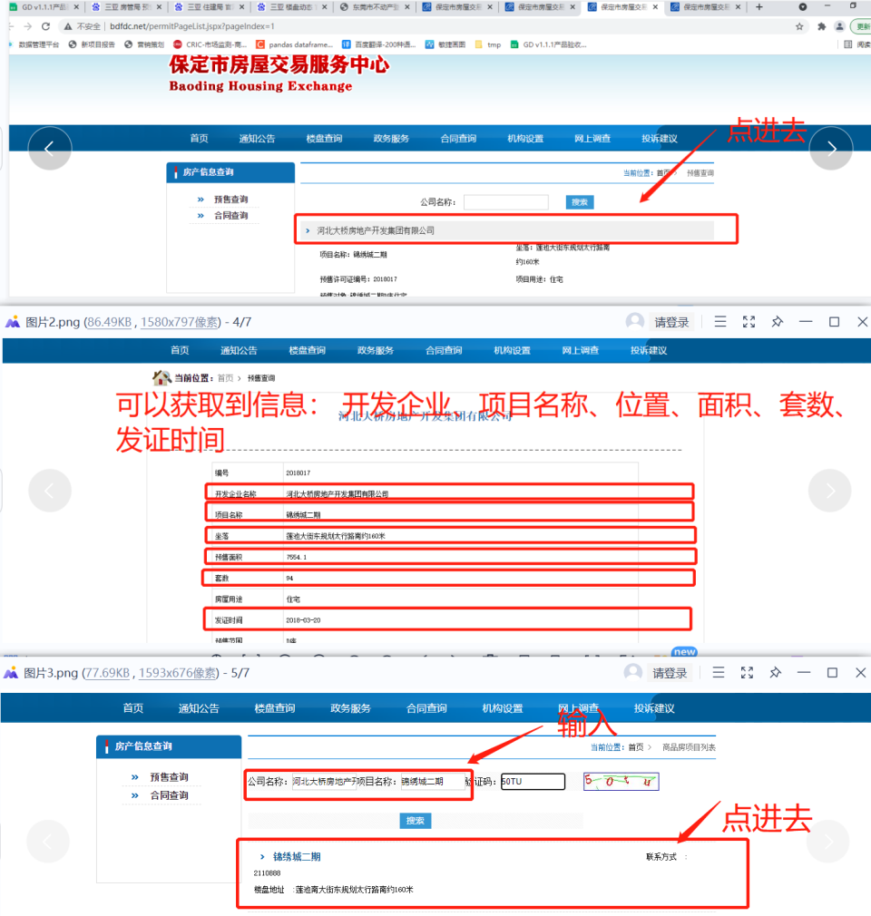 | 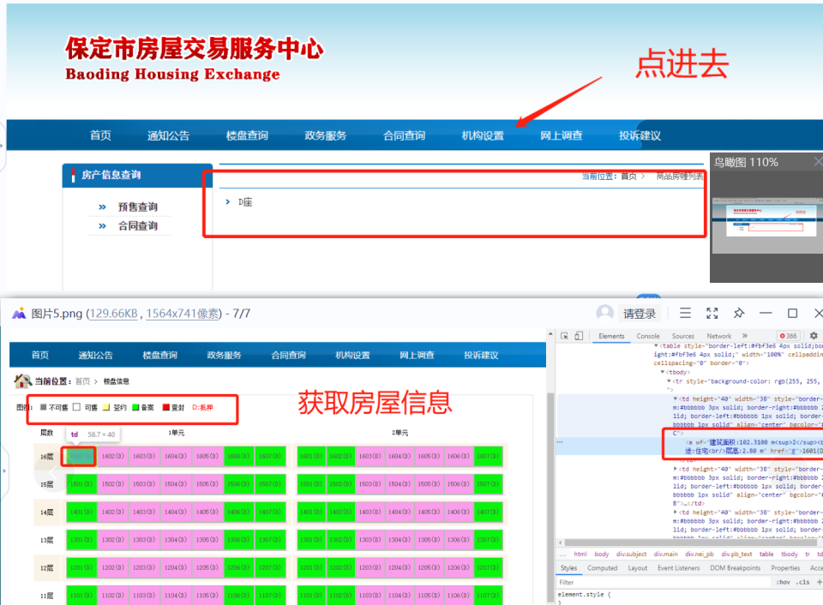
44 | 上海市 | http://www.fangdi.com.cn/new_house/new_house.html | 2021-06-29
45 | 常州市 | http://58.216.221.205:8081/Slsms/slsmsServlet?flag=zz |  |  |  | 数据不全
46 | 苏州市 | http://58.210.252.234/szfcweb/(S(5wy0e0lmlx4abpu1ycl5q3wd))/DataSerach/SaleInfoProListIndex.aspx http://58.210.252.234/szfcweb/(S(nq2t5qispzpplotu14wfkzq4))/DataSerach/CanSaleHouseSelectIndex.aspx http://58.210.252.234/szfcweb/(S(5144uerakj0mjrgsuyqrelon))/DataSerach/MITShowList.aspx | 2021-06-29 |  |  |  | 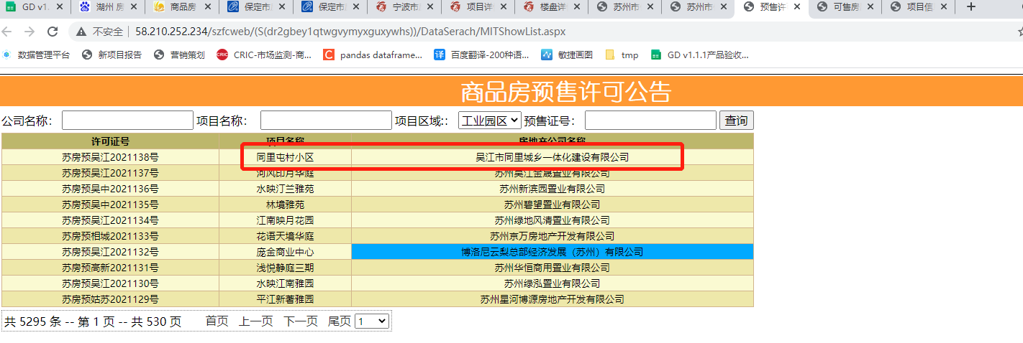 | 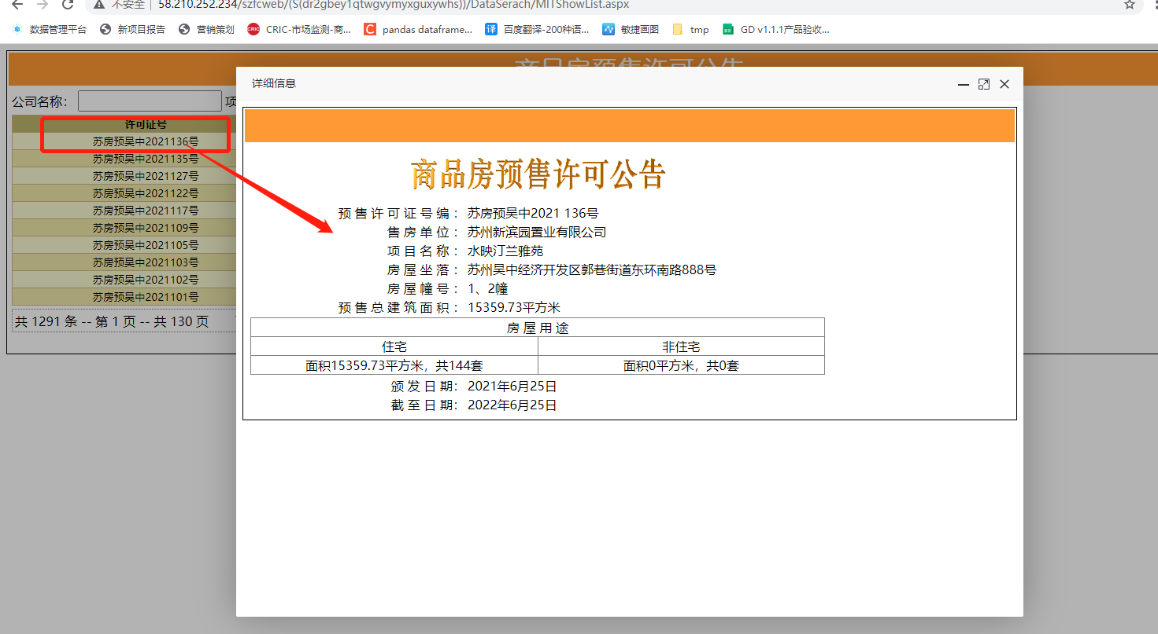 |  | 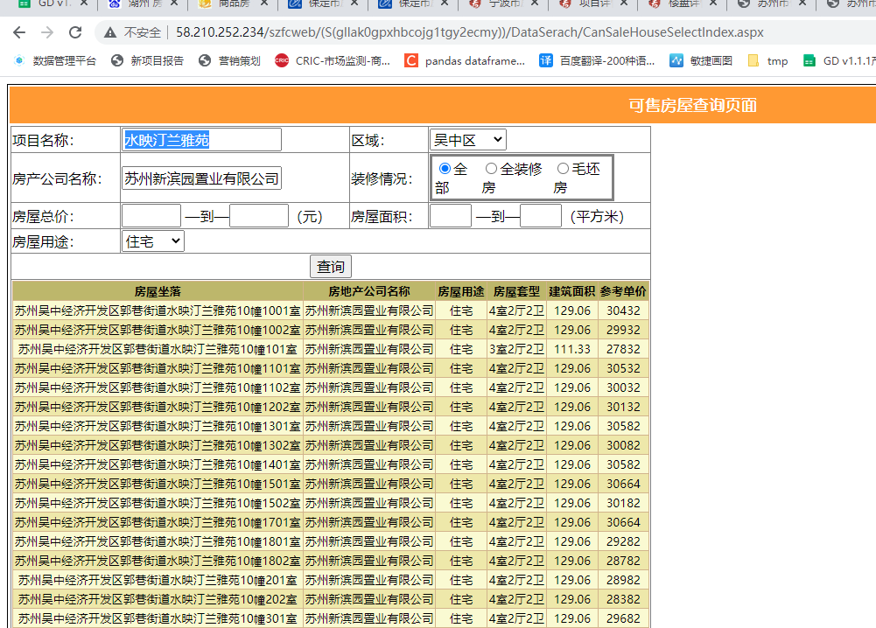 | 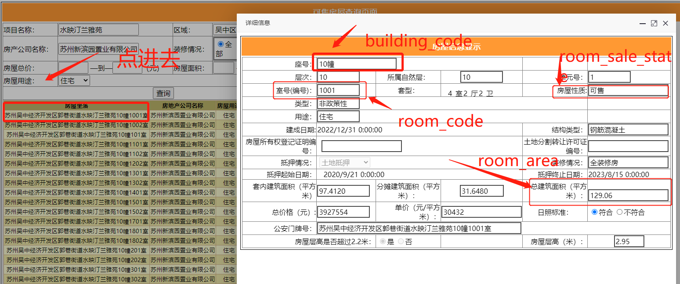
47 | 宁波市 | https://newhouse.cnnbfdc.com/ | 2021-06-28 |  |  | 爬快会被封
48 | 湖州市 | http://hu.tmsf.com/newhouse/property_searchall.htm
49 | 绍兴市 | http://www.sxhouse.com.cn/loupan/list.aspx |  |  |  | 有很多没有预售证号和预售证时间
50 | 赣州市 | http://218.64.195.220:333/PropertyIDInfo/Presell/Index http://218.64.195.220:333/InternalWebForms/Item/lpbcx.aspx |  |  |  | http://zjj.ganzhou.gov.cn/c114000/wzdh.shtml
51 | 烟台市 | http://www.ytfcjy.com/CMS/SPF/IndexView/YSXKIndex
52 | 济宁市 | http://jifcw.com/
53 | 郑州市 | http://218.28.223.13/zzzfdc/zhengzhou/permission.jsp |  |  |  | 数据不全
54 | 汕头市 | https://yueanju.zfcxjst.gd.gov.cn/zhfcgspt/ah?tid=440500
55 | 昆明市 | http://www.kmhouse.org.cn/houseres/searchNewHouse |  |  |  | 需要注册账号
56 | 咸阳市 | http://zjj.xianyang.gov.cn/info/iList.jsp?tm_id=3233 |  |  |  | 数据不全

